Cidades
Cidades | Quantidade de Registros | Quantidade de Espécies | Quatidade de Registros (Log10) | Quantidade de Espécies (Log10) |  | Registros | Registros(Log10) | Espécies | Espécies (Log10)
Aguaí | 1 | 1 | 0 | 0 | Total | 36320 | 4.56 | 661 | 2.82
Águas da Prata | 2 | 1 | 0.30102999566 | 0 | Média | 208.7 | 2.32 | 29.7 | 1.47
Águas de Santa Barbara | 2 | 2 | 0.30102999566 | 0.30102999566 | Desvio Padrão | 623.1 | 2.79 | 50.6 | 1.70
Águas de São Pedro | 39 | 33 | 1.591064607 | 1.5185139399 | Mediana | 7.0 | 0.85 | 6.0 | 0.78
Agudos | 18 | 15 | 1.2552725051 | 1.1760912591 | Máximo | 5680 | 3.75 | 281 | 2.45
Americana | 3 | 3 | 0.47712125472 | 0.47712125472 | Minimo | 1 | 0.00 | 1 | 0.00
Américo Brasiliense | 130 | 46 | 2.1139433523 | 1.6627578317 | Quartil 1 | 2.0 | 0.30 | 2.0 | 0.30
Amparo | 1 | 1 | 0 | 0 | Quartil 3 | 67.5 | 1.83 | 33.0 | 1.52
Angatuba | 141 | 140 | 2.1492191127 | 2.1461280357
Anhembi | 1134 | 209 | 3.0546130546 | 2.3201462861 | Variaveis Originais
Apiaí | 4 | 3 | 0.60205999133 | 0.47712125472
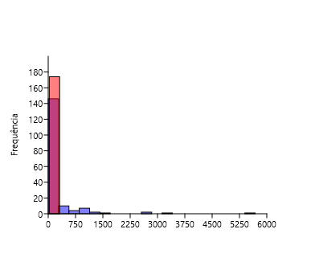
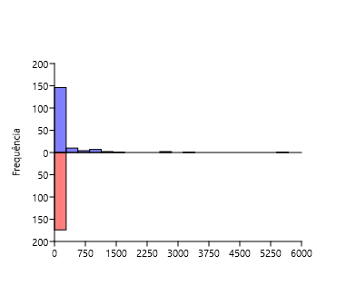
Araçatuba | 1 | 1 | 0 | 0
Araraquara | 25 | 19 | 1.3979400087 | 1.278753601
Araras | 9 | 2 | 0.95424250944 | 0.30102999566
Artur Nogueira | 9 | 5 | 0.95424250944 | 0.69897000434
Assis | 2 | 2 | 0.30102999566 | 0.30102999566
Atibaia | 55 | 34 | 1.7403626895 | 1.531478917
Avaré | 1 | 1 | 0 | 0
Barra do Chapéu | 6 | 1 | 0.77815125038 | 0
Barra do Turvo | 122 | 31 | 2.0863598307 | 1.4913616938
Batatais | 1 | 1 | 0 | 0
Bauru | 1 | 1 | 0 | 0
Bertioga | 653 | 103 | 2.8149131813 | 2.0128372247
Biritiba-Mirim | 25 | 24 | 1.3979400087 | 1.3802112417
Boa Esperança do Sul | 3 | 1 | 0.47712125472 | 0
Bom Sucesso de Itararé | 5 | 4 | 0.69897000434 | 0.60205999133
Boracéia | 65 | 46 | 1.8129133566 | 1.6627578317
Botucatu | 35 | 32 | 1.5440680444 | 1.5051499783
Bragança Paulista | 1 | 1 | 0 | 0
Brotas | 74 | 55 | 1.8692317197 | 1.7403626895
Buri | 3 | 3 | 0.47712125472 | 0.47712125472 | Log10
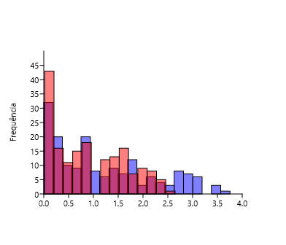
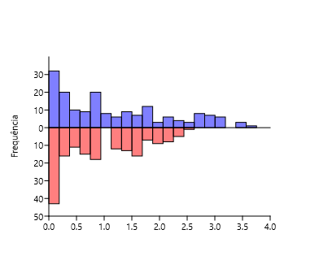
Buritama | 1 | 1 | 0 | 0
Cabreúva | 7 | 7 | 0.84509804001 | 0.84509804001
Cafelândia | 17 | 16 | 1.2304489214 | 1.2041199827
Cajati | 130 | 17 | 2.1139433523 | 1.2304489214
Campinas | 1230 | 246 | 3.0899051114 | 2.3909351071
Campos do Jordão | 344 | 89 | 2.5365584426 | 1.9493900066
Cananéia | 1108 | 124 | 3.0445397604 | 2.0934216852
Capão Bonito | 119 | 74 | 2.0755469614 | 1.8692317197
Caraguatatuba | 892 | 82 | 2.9503648544 | 1.9138138524
Castilho | 1 | 1 | 0 | 0
Cerquilho | 2 | 2 | 0.30102999566 | 0.30102999566
Charqueada | 1 | 1 | 0 | 0
Conchal | 2 | 2 | 0.30102999566 | 0.30102999566
Cosmópolis | 2 | 2 | 0.30102999566 | 0.30102999566
Cotia | 545 | 117 | 2.7363965023 | 2.0681858617
Cubatão | 9 | 6 | 0.95424250944 | 0.77815125038
Cunha | 66 | 46 | 1.8195439355 | 1.6627578317
Divinolândia | 6 | 6 | 0.77815125038 | 0.77815125038
Dourado | 25 | 18 | 1.3979400087 | 1.2552725051
Eldorado | 79 | 18 | 1.8976270913 | 1.2552725051
Embu-Guaçu | 7 | 5 | 0.84509804001 | 0.69897000434
Euclides da Cunha Paulista | 2 | 1 | 0.30102999566 | 0
Franca | 1 | 1 | 0 | 0
Gália | 6 | 6 | 0.77815125038 | 0.77815125038
Garça | 50 | 34 | 1.6989700043 | 1.531478917
Guapiara | 4 | 3 | 0.60205999133 | 0.47712125472
Guararapes | 1 | 1 | 0 | 0
Guarujá | 493 | 33 | 2.6928469193 | 1.5185139399
Guarulhos | 9 | 7 | 0.95424250944 | 0.84509804001
Hortolândia | 3 | 2 | 0.47712125472 | 0.30102999566
Iacri | 5 | 5 | 0.69897000434 | 0.69897000434
Ibiúna | 825 | 79 | 2.9164539485 | 1.8976270913
Igaratá | 6 | 6 | 0.77815125038 | 0.77815125038
Iguape | 2653 | 145 | 3.42373725 | 2.1613680022
Ilha Comprida | 184 | 5 | 2.264817823 | 0.69897000434
Ilhabela | 6 | 6 | 0.77815125038 | 0.77815125038
Indaiatuba | 8 | 4 | 0.90308998699 | 0.60205999133
Iperó | 49 | 36 | 1.69019608 | 1.5563025008
Iporanga | 1 | 1 | 0 | 0
Itanhaém | 1546 | 37 | 3.1892094896 | 1.5682017241
Itapetininga | 3338 | 194 | 3.5234863323 | 2.2878017299
Itapeva | 1 | 1 | 0 | 0
Itapevi | 5 | 4 | 0.69897000434 | 0.60205999133
Itapira | 1 | 1 | 0 | 0
Itaquaquecetuba | 1 | 1 | 0 | 0
Itararé | 50 | 31 | 1.6989700043 | 1.4913616938
Itatiba | 188 | 67 | 2.2741578493 | 1.8260748027
Itirapina | 58 | 24 | 1.7634279936 | 1.3802112417
Itupeva | 6 | 5 | 0.77815125038 | 0.69897000434
Jacupiranga | 488 | 52 | 2.688419822 | 1.7160033436
Jaguariúna | 3 | 3 | 0.47712125472 | 0.47712125472
Jaú | 1 | 1 | 0 | 0
José Bonifácio | 41 | 27 | 1.6127838567 | 1.4313637642
Jundiaí | 149 | 78 | 2.1731862684 | 1.8920946027
Juquiá | 357 | 93 | 2.5526682161 | 1.9684829486
Juquitiba | 217 | 157 | 2.3364597338 | 2.1958996524
Lençóis Paulista | 555 | 162 | 2.7442929831 | 2.2095150145
Luís Antônio | 1 | 1 | 0 | 0
Macatuba | 2 | 2 | 0.30102999566 | 0.30102999566
Mairiporã | 14 | 14 | 1.1461280357 | 1.1461280357
Mineiros do Tietê | 2 | 1 | 0.30102999566 | 0
Miracatu | 546 | 24 | 2.7371926427 | 1.3802112417
Mirandópolis | 3 | 3 | 0.47712125472 | 0.47712125472
Mirassol | 2 | 2 | 0.30102999566 | 0.30102999566
Mococa | 22 | 19 | 1.3424226808 | 1.278753601
Mogi das Cruzes | 38 | 20 | 1.5797835966 | 1.3010299957
Mogi Guaçu | 43 | 34 | 1.6334684556 | 1.531478917
Mogi Mirim | 4 | 2 | 0.60205999133 | 0.30102999566
Mongaguá | 1 | 1 | 0 | 0
Monte Alegre do Sul | 2 | 2 | 0.30102999566 | 0.30102999566
Monte Mor | 9 | 8 | 0.95424250944 | 0.90308998699
Morro Agudo | 1 | 1 | 0 | 0
Narandiba | 2 | 2 | 0.30102999566 | 0.30102999566
Nova Campina | 3 | 3 | 0.47712125472 | 0.47712125472
Nova Odessa | 18 | 16 | 1.2552725051 | 1.2041199827
Óleo | 1 | 1 | 0 | 0
Paranapanema | 1 | 1 | 0 | 0
Pariquera-Açú | 1027 | 38 | 3.0115704436 | 1.5797835966
Patrocínio Paulista | 2 | 2 | 0.30102999566 | 0.30102999566
Paulínia | 3 | 3 | 0.47712125472 | 0.47712125472
Pedreira | 1 | 1 | 0 | 0
Penápolis | 2 | 2 | 0.30102999566 | 0.30102999566
Pereira Barreto | 7 | 4 | 0.84509804001 | 0.60205999133
Peruíbe | 879 | 98 | 2.9439888751 | 1.9912260757
Piacatu | 1 | 1 | 0 | 0
Piedade | 6 | 6 | 0.77815125038 | 0.77815125038
Pindamonhangaba | 9 | 8 | 0.95424250944 | 0.90308998699
Piquete | 4 | 4 | 0.60205999133 | 0.60205999133
Piracicaba | 56 | 28 | 1.748188027 | 1.4471580313
Piraju | 1 | 1 | 0 | 0
Pirassununga | 20 | 7 | 1.3010299957 | 0.84509804001
Pitangueiras | 665 | 105 | 2.8228216453 | 2.0211892991
Porto Ferreira | 41 | 30 | 1.6127838567 | 1.4771212547
Praia Grande | 435 | 22 | 2.638489257 | 1.3424226808
Presidente Epitácio | 1 | 1 | 0 | 0
Promissão | 6 | 3 | 0.77815125038 | 0.47712125472
Registro | 863 | 34 | 2.9360107957 | 1.531478917
Ribeirão Bonito | 7 | 4 | 0.84509804001 | 0.60205999133
Ribeirão Branco | 9 | 8 | 0.95424250944 | 0.90308998699
Ribeirão Grande | 894 | 143 | 2.9513375188 | 2.1553360375
Rincão | 1 | 1 | 0 | 0
Rio Claro | 29 | 25 | 1.4623979979 | 1.3979400087
Rio Grande da Serra | 1 | 1 | 0 | 0
Salesópolis | 2779 | 188 | 3.4438885468 | 2.2741578493
Salmourão | 2 | 1 | 0.30102999566 | 0
Santa Maria da Serra | 25 | 25 | 1.3979400087 | 1.3979400087
Santo André | 96 | 59 | 1.982271233 | 1.7708520116
Santo Antônio de Posse | 1 | 1 | 0 | 0
Santo Antônio do Aracanguá | 2 | 2 | 0.30102999566 | 0.30102999566
Santos | 7 | 7 | 0.84509804001 | 0.84509804001
São Bernardo do Campo | 4 | 4 | 0.60205999133 | 0.60205999133
São Caetano do Sul | 6 | 1 | 0.77815125038 | 0
São Carlos | 24 | 4 | 1.3802112417 | 0.60205999133
São José do Barreiro | 28 | 17 | 1.4471580313 | 1.2304489214
São José do Rio Pardo | 1 | 1 | 0 | 0
São José do Rio Preto | 8 | 2 | 0.90308998699 | 0.30102999566
São José dos Campos | 77 | 66 | 1.8864907252 | 1.8195439355
São Luiz do Paraitinga | 300 | 110 | 2.4771212547 | 2.0413926852
São Manuel | 2 | 1 | 0.30102999566 | 0
São Miguel Arcanjo | 27 | 23 | 1.4313637642 | 1.361727836
São Paulo | 5680 | 281 | 3.7543483357 | 2.4487063199
São Pedro | 68 | 46 | 1.8325089127 | 1.6627578317
São Sebastião | 457 | 66 | 2.6599162001 | 1.8195439355
São Sebastião da Grama | 6 | 6 | 0.77815125038 | 0.77815125038
São Simão | 2 | 1 | 0.30102999566 | 0
São Vicente | 240 | 5 | 2.3802112417 | 0.69897000434
Sarapuí | 7 | 7 | 0.84509804001 | 0.84509804001
Sete barras | 729 | 146 | 2.8627275283 | 2.1643528558
Socorro | 2 | 1 | 0.30102999566 | 0
Sorocaba | 8 | 8 | 0.90308998699 | 0.90308998699
Sumaré | 19 | 18 | 1.278753601 | 1.2552725051
Tapiraí | 44 | 28 | 1.6434526765 | 1.4471580313
Tapiratiba | 6 | 6 | 0.77815125038 | 0.77815125038
Taubaté | 4 | 4 | 0.60205999133 | 0.60205999133
Teodoro Sampaio | 60 | 39 | 1.7781512504 | 1.591064607
Torrinha | 3 | 3 | 0.47712125472 | 0.47712125472
Ubatuba | 1349 | 190 | 3.1300119497 | 2.278753601
Ubirajara | 1 | 1 | 0 | 0
Valinhos | 71 | 35 | 1.8512583487 | 1.5440680444
Valparaíso | 3 | 3 | 0.47712125472 | 0.47712125472
Vargem | 2 | 1 | 0.30102999566 | 0
Vera Cruz | 1 | 1 | 0 | 0
Vinhedo | 9 | 6 | 0.95424250944 | 0.77815125038

